01_DAW作成前準備
ソレモルール |  |  |  |  | 01_DAW作成前準備 |  | 2017-12-22

 | ①はじめに

 |  | MA用のDAWは、BGM・SE・ボイス等のデータを集約し、調整後、納品データを作成する重要な役割を持っています。
 |  | ここでデータの形式や、ファイルの持ち方、命名規則を間違えてしまうと、その後の作業に大きな支障が出てしまいます。
 |  | 飲食店で例えるなら、ハンバーガーを注文したのに、そのハンバーガーが、「別の商品である」「汚い・見た目が悪い」「まずい」となるようなイメージです。
 |  | 常にお客様に最良の商品が提供できるよう、社内やプロジェクトのルールを徹底し、どのセクションが共有しても問題ないDAW制作を心がけてください

 | ②前準備

 |  | ☆Nuendoに配置する動画を変換する
 |  |  | 外部委託にてDAWを共有する際、ムービーの容量が大きく、数が多いものは業務に支障が出てきてしまいます。
 |  |  | クライアントから受領するデータは大抵高画質の圧縮率が低いものとなっていると思われますので、
 |  |  | 受領した動画データは、mp4に変換してください。
 |  |  | 変換するソフトは、フリーのソフトでは【Oxelon Media Converter】、有償のソフトでは【TMPGenc Video Masterin Works】を推奨しています。

 |  | ☆フォルダ名とファイル名を命名する

 |  |  | フォルダは管理しやすいように、演出仕様書に記載されている管理番号に倣って命名するようにしましょう。
 |  |  | Nuendoは自動でムービーフォルダを生成しないので、手動でMovieフォルダを作成してください。
 |  |  | Nuendoは、オーディオやムービーはドラッグしてきた場所からデータを参照します。
 |  |  | オーディオファイルはNuendo内の設定で、プロジェクトファイルと同階層のAudioフォルダへコピーされますが、
 |  |  | ムービーデータはコピーされないため、ドラッグする際は注意が必要です。
 |  |  | 予め、ムービーフォルダを用意し、そこから参照させるよう、お願い致します。

 |  | ☆ムービーフォルダ内の管理について
 |  |  | プレビューの作成や、実装データの作成上、ムービーフォルダ内でも日付管理を行う方が更新映像がどれか分かり易く、
 |  |  | 混乱を防ぎにくい為、従来のルールから、下記のように管理をお願い出来ればと思います。

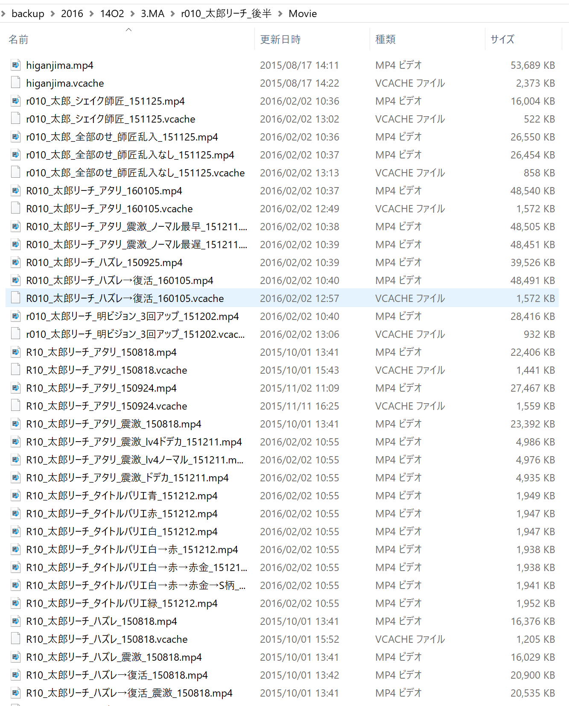
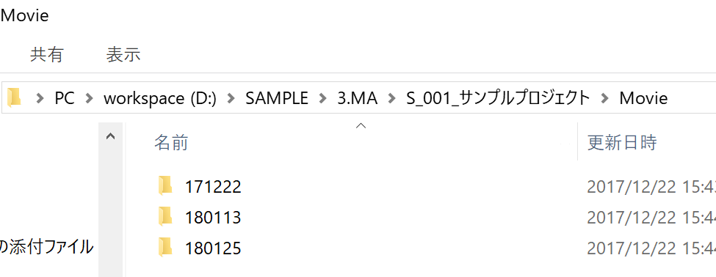

 |  |  |  |  |  | 新ルール
 |  |  |  |  |  | 動画を取得した日付にてフォルダ分けする
 |  |  |  |  |  | プレビュー作成の際もDAWを参照する際に、最新の日付から取得すればよいので
 |  |  |  |  |  | 作業がし易い

 |  |  |  | 従来のフォルダ内
 |  |  |  | 使用しているファイルや更新された新しいファイルが、更新日時をソートしないとわからない。
 |  |  |  | ※OneDriveなどでデータを一括共有した際に更新日時がすべて取得日になり、
 |  |  |  | どれが最新かわからなくなる可能性がある

 |  |  |  | ☆注意点
 |  |  |  | MACのOSをクライアントが使用している場合、圧縮形式によっては濁点や半濁点が一文字ずつ換算され
 |  |  |  | 文字コードが読み込めずwindosの標準圧縮ソフトでは圧縮できなくなるケースがあります。
 |  |  |  | クライアント側の圧縮ソフトの変更が難しい場合は、MACに対応した解凍ソフトを使用すれば、上記のようなケースが防げますので
 |  |  |  | 制作開始時などは特に、留意して頂ければと思います。

 |  |  |  | 展開される動画が、更新ごとに名前が同じであれば、フォルダは分けなくても問題御座いません。
 |  |  |  | 更新のたびにファイルを上書き更新して頂ければと思います。
 |  |  |  | ただし、Nunedo上で、元の動画と長さが変更されている場合、動画が無理やり引き伸ばされているような状態になっているので
 |  |  |  | 手動で修正するようお願い致します。

02_共通ルール
ソレモルール |  |  | 02_共通ルール |  |  | 2017-12-22

 | ①作成にあたって

 |  | ☆プロジェクト設定について
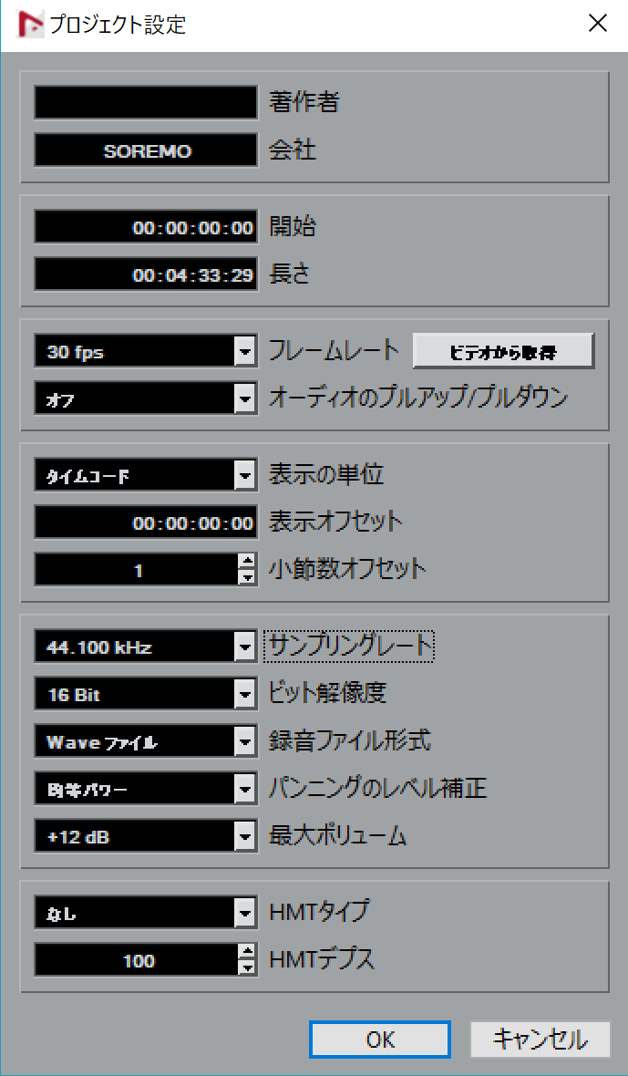

 |  |  |  | 開始位置はADLデータ出力のためや、タイムコードが5の倍数で見やすいように
 |  |  |  | 【00:00:00:00】に設定することを推奨いたします。

 |  |  |  | 案件内容に併せて、サンプル数とビット数の設定をお願い致します。

 |  |  |  | 遊技機・ゲーム案件 | 広告映像案件
 |  |  |  | フレーム数/30f(60f) | フレーム数/24f,29.97f,30f etc…
 |  |  |  | サンプリングレート/44.100khz | サンプリングレート/48khz
 |  |  |  | ビット解像度/16bit | ビット解像度/16bit

 |  |  |  | ※クライアントから指示があれば、そちらに従うようお願い致します。

 |  | ☆マーカー色について
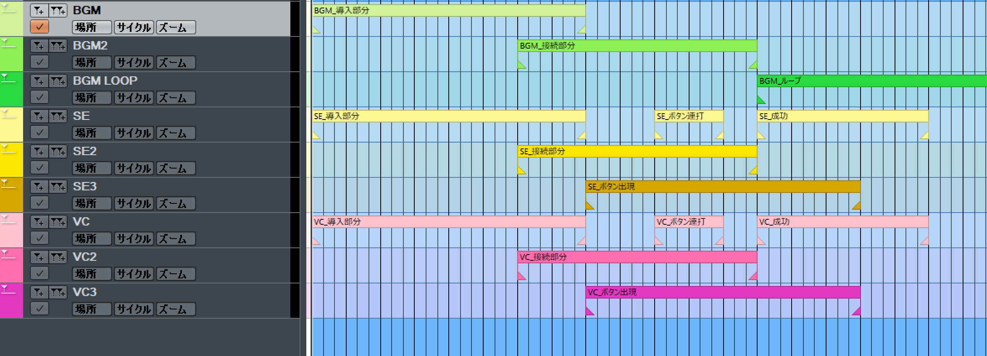

 |  | 基本マーカートラック
 |  | BGM |  | 基本のBGMトラック
 |  | BGM2 |  | 基本のBGMトラックに余韻や分岐が重なる場合に使用
 |  | BGMLOOP |  | ループ系BGMに使用
 |  | SE |  | 基本のSEトラック
 |  | SE2 |  | 基本のSEトラックに余韻や分岐が重なる場合に使用
 |  | SE3 |  | SEとSE2のトラックが重なる場合に使用
 |  | VC |  | 基本のボイストラック
 |  | VC2 |  | 基本のボイストラックに余韻や分岐が重なる場合に使用
 |  | VC3 |  | VCとVC2のトラックが重なる場合に使用

 |  | 活用系マーカートラック
 |  | 更新 |  | 最初にマーカーを作成してから更新があった部分を色付け。トラックは元の色のまま、該当するマーカーのみを変更する
 |  | クライアントデータ |  | 基本リージョンをこの色にするので、基本サイクルマーカーとしては使用しません
 |  | 書き出さない |  | 仕様削除等により不必要になる、またはなったトラック

 |  | 活用系マーカートラック
 |  | SE(創作) |  | SE制作者が判別し易いよう、オリジナルで作り上げる工程が必要な音を区別するためのマーカー

 |  | マーカー名(ファイル名）はプロジェクトや、クライアントごとに命名規則が異なるので、必ず作成前にプロジェクトルールの確認をしましょう。
 |  | 弊社側でファイル名を作成する際、特にルールはありませんが必ず、【種別】【演出名】【内容】を明記するようお願い致します。
 |  | 【種別】→→→→→BGM/SE/ボイスのいずれか
 |  | 【演出名】→→→→作成している演出名
 |  | 【内容】→→→→→演出内のどの部分か

 |  | ☆アレンジャーチェインについて

 |  | 異なる映像で、同じサウンドを使用する場合は、そのままにせず、可能な限りどの音を配置するのか、サウンド制作者や音付き動画制作者にわかるようDAW内で完結させたいです。
 |  | Nuendo内のアレンジャーチェイン機能を使用し、だれが見てもどの音を当てればよいのかわかる様、補足説明をお願い致します。
 |  | アレンジャーチェインは、アレンジャーチェイントラックを作成後、作成したい部分を選択し、範囲内のどこかをダブルクリックすることで作成可能です。
 |  | アレンジャーチェインの色も、該当する音の種類（BG、SE、VC）に合わせて変更をお願い致します。

03_遊技機のルールについて
ソレモルール |  |  |  |  |  |  |  |  |  |  |  |  |  |  | 03_遊技機のルールについて |  |  |  |  |  |  |  |  |  |  |  |  |  |  |  |  |  |  |  |  |  | 2018-01-17

 | 順守事項

 |  |  |  |  |  |  |  |  | その1.先バレ
 |  |  |  |  |  |  |  |  |  | リーチの【あたりorはずれ】や、予告の【成功or失敗】の分岐にて、結果が先に明らかになることを先バレと言います。
 |  |  |  |  |  |  |  |  |  | サウンドを作成するにあたって、分岐地点より前に結果が先バレしないよう注意してください。
 |  |  |  |  |  |  |  |  |  | 以下の例ががサウンドの先バレに関する注意点となります。

 |  |  |  |  |  |  |  |  | ☆データをなるべく共通化させる
 |  |  |  |  |  |  |  |  |  | 分岐地点の前後でファイルを分割し、同じ内容のファイルをいくつも作成しないようにしましょう。
 |  |  |  |  |  |  |  |  |  | (×悪い例)
 |  |  |  |  |  |  |  |  |  |  | ルート |  | 共通 |  |  |  |  |  |  |  |  | 成功
 |  |  |  |  |  |  |  |  |  |  | ファイル名 |  | SE_Y001_成功

 |  |  |  |  |  |  |  |  |  | (〇良い例)
 |  |  |  |  |  |  |  |  |  |  | ルート |  | 共通 |  |  |  |  |  |  |  |  | 成功
 |  |  |  |  |  |  |  |  |  |  | ファイル名 |  | SE_Y001_共通 |  |  |  |  |  |  |  |  | SE_Y001_成功

 |  |  |  |  |  |  |  |  |  | データを共通化させることで、音量調整もしやすくなり、ROM要領も圧迫を防ぐことが出来ます。

 |  |  |  |  |  |  |  |  |  | その2.色バリについて
 |  |  |  |  |  |  |  |  |  |  | メーカーや担当者によって、共通化する場合と演出ごとで作成する場合、両方の可能性がありますので、必ず担当者に確認しましょう。
 |  |  |  |  |  |  |  |  |  |  | （一度共通化したデータを実装した後、固有に変更するのは制作側も実装側も大変です）
 |  |  |  |  |  |  |  |  |  |  | 共通化する場合でも、短い時間で同じ音が連続して再生されると遊戯者のストレスになる可能性がありますので、演出頻度や前後関係を考えながら作成してください。

 |  |  |  |  |  |  |  |  |  | その3.はずれ・ガセのジングルについて
 |  |  |  |  |  |  |  |  |  |  | 基本的に当たるまでは、デフォorガセが頻出するため、全ての演出にはずれジングルをつけてしまうと、遊戯者のストレスになる可能性が高いです。
 |  |  |  |  |  |  |  |  |  |  | 間持たせが必要な場合や、見た目上必要な場合もありますが、音で「ガセ」と判別できればよいので、必要以上にガッカリさせるような内容は避けましょう。

 |  |  |  |  |  |  |  |  |  | その4.共通音について
 |  |  |  |  |  |  |  |  |  |  | 制作にあたり、演出ごとのDAWにて固有のサウンドを作成していきますが、以下の音に関しては共通音して個別のDAWに纏めるよう心掛けましょう
 |  |  |  |  |  |  |  |  |  | 【パチンコ】
 |  |  |  |  |  |  |  |  |  |  | ・役物
 |  |  |  |  |  |  |  |  |  |  | ・保留
 |  |  |  |  |  |  |  |  |  |  | ・図柄
 |  |  |  |  |  |  |  |  |  |  | ・ボタン
 |  |  |  |  |  |  |  |  |  |  | ・（色バリ）

 |  |  |  |  |  |  |  |  |  | 【パチスロ】
 |  |  |  |  |  |  |  |  |  |  | ・上乗せ
 |  |  |  |  |  |  |  |  |  |  | ・チャンスアップ
 |  |  |  |  |  |  |  |  |  |  | ・役物

 |  |  |  |  |  |  |  |  |  |  | その他にも、成功音や当り確定音など、演出をまたいで使用するようなデータは、演出固有のDAWではない方が扱いやすくなります。
 |  |  |  |  |  |  |  |  |  |  | 色々なDAWで共通音として扱えるファイルを用意してしまうと、BGMやSEの制作者としても負担になりますし、
 |  |  |  |  |  |  |  |  |  |  | 修正が必要な際には該当するすべてのデータを参照しながら修正しなくてはならないため、無駄な手間がかかってしまいます。
 |  |  |  |  |  |  |  |  |  |  | DAWを作成していく中で、共通できると思った音は、演出固有ではなく機種固有のデータで持つ方が好ましいでしょう。

 |  |  |  |  |  |  |  |  |  | その5.発音開始位置について
 |  |  |  |  |  |  |  |  |  |  | その1の項目に、ファイルの持ち方は分岐前後で分けると記載致しました。分岐後については、当落分岐になっているポイントからファイルを持つ事が望ましいでしょう。
 |  |  |  |  |  |  |  |  |  |  | 共通部分については、演出開始部分が必ずあるので、そこからファイルを持つ事が好ましいです。
 |  |  |  |  |  |  |  |  |  |  | 演出開始部分は大抵、区切りの良いフレーム数になっている事が多く、場面転換が明確にわかるポイントになっているはずです。

 |  |  |  |  |  |  |  |  |  |  | 一番重要な事は、実装し易いかの一点に尽きます

 |  |  |  |  |  |  |  |  |  |  | 実装がミスらなければどのような持ち方でも構いませんが、前例としてファイルの開始位置が演出開始とそうでないものを混合して作成したケースや
 |  |  |  |  |  |  |  |  |  |  | 映像の動きに囚われて大量にファイルを分けて音を作成したケースなどは、どちらも実装の面で失敗していることが多々見受けられました。

 |  |  |  |  |  |  |  |  |  |  | そして何より、実装面で失敗が続くこと＝クライアントの信用損失 に直結します。
 |  |  |  |  |  |  |  |  |  |  | 実装できていない、音がなっていない、バグっているということは、音のクオリティ以前の話になるので、正当な評価も頂けません。
 |  |  |  |  |  |  |  |  |  |  | それを防ぐためには、このファイルの持ち方が重要になってくることを留意しながら作業を進めていただけますと幸いです。
 |  |  |  |  |  |  |  |  |  |  | 以下がよくある、実装しづらいファイルの持ち方の例となります。
 |  |  |  |  |  |  | 0

 |  | (×悪い例)
 |  |  | フレーム数 |  |  |  |  |  |  |  |  | 30f |  |  |  |  | 60f |  |  |  |  | 90f |  | 120 |  |  |  | 150 |  |  |  |  | 180 |  | 210 |  |  | 240
 |  |  | ルート |  |  |  | 変動開始 |  |  |  |  | Y002_共通部分 |  |  |  |  |  |  |  |  |  |  |  | ボタン待機 |  |  |  | 最早動作 Y002_成功表示 |  |  |  |  |  |  |  |  |  | ボタン尺吸収
 |  |  | 映像内容 |  |  |  |  |  |  |  |  | 扉IN |  |  | シャッター締まる |  |  |  |  | シャッターガタガタ |  |  |  | ボタンIN |  |  |  | 扉が開く |  |  | キャラの口パク |  |  |  |  |  |  | 最終画面でループ
 |  |  | BGM |  |  |  |  |  |  |  |  |  |  |  |  |  |  |  |  |  |  |  |  |  |  |  |  |  |  |  | Y002_成功
 |  |  | SE |  |  |  |  |  |  |  |  |  |  |  | Y002_シャッター締まる |  |  |  |  | Y002_シャッターガタ |  |  |  | 共通_ボタン_IN |  |  |  | Y002_成功 |  |  |  |  |  |  |  |  |  | Y002_画面ループ
 |  |  | VO |  |  |  |  |  |  |  |  |  |  |  |  |  |  |  |  |  |  |  |  |  |  |  |  |  |  |  | Y002_成功

 |  |  | (〇よい例)
 |  |  |  | フレーム数 |  |  |  |  |  |  |  |  | 30f |  |  |  |  | 60f |  |  |  |  | 90f |  | 120 |  |  |  | 150 |  |  |  |  | 180 |  | 210 |  |  | 240
 |  |  |  | ルート |  |  |  | 変動開始 |  |  |  |  | Y002_共通部分 |  |  |  |  |  |  |  |  |  |  |  | ボタン待機 |  |  |  | 最早動作 Y002_成功表示 |  |  |  |  |  |  |  |  |  | ボタン尺吸収
 |  |  |  | 映像内容 |  |  |  |  |  |  |  |  | 扉IN |  |  | シャッター締まる |  |  |  |  | シャッターガタガタ |  |  |  | ボタンIN |  |  |  | 扉が開く |  |  | キャラの口パク |  |  |  |  |  |  | 最終画面でループ
 |  |  |  | BGM |  |  |  |  |  |  |  |  |  |  |  |  |  |  |  |  |  |  |  |  |  |  |  |  | Y002_成功
 |  |  |  | SE |  |  |  |  |  |  |  |  | Y002_シャッター締まる |  |  |  |  |  |  |  |  |  |  |  | 共通_ボタン_IN |  |  |  | Y002_成功
 |  |  |  | VO |  |  |  |  |  |  |  |  |  |  |  |  |  |  |  |  |  |  |  |  |  |  |  |  | Y002_成功

 |  |  |  |  | 悪い例のままタイムチャートを記載する場合 |  |  |  |  |  |  |  |  |  |  |  |  |  |  |  |  |  |  |  |  |  | 良い例でタイムチャートを記載する場合
 |  |  |  |  | Y002_最早押下 |  |  |  |  |  |  |  |  |  |  |  |  |  |  |  |  |  |  |  |  |  | Y002_最早押下
 |  |  |  |  | フレーム |  |  |  |  |  | ファイル名 |  |  |  |  |  |  |  |  |  |  |  |  |  |  |  | フレーム |  |  | ファイル名
 |  |  |  |  | 43 |  |  |  |  |  | SE_Y002_シャッター締まる |  |  |  |  |  |  |  |  |  |  |  |  |  |  |  | 30 |  |  | SE_Y002_シャッター締まる
 |  |  |  |  | 80 |  |  |  |  |  | SE_Y002_シャッターガタ |  |  |  |  |  |  |  |  |  |  |  |  |  |  |  | 120 |  |  | SE_共通_ボタン_IN
 |  |  |  |  | 120 |  |  |  |  |  | SE_共通_ボタン_IN |  |  |  |  |  |  |  |  |  |  |  |  |  |  |  | 150 |  |  | SE_共通_ボタン_押下
 |  |  |  |  | 150 |  |  |  |  |  | SE_共通_ボタン_押下 |  |  |  |  |  |  |  |  |  |  |  |  |  |  |  | 150 |  |  | SE_Y002_成功
 |  |  |  |  | 150 |  |  |  |  |  | SE_Y002_成功 |  |  |  |  |  |  |  |  |  |  |  |  |  |  |  | 150 |  |  | BGM_Y002_成功
 |  |  |  |  | 166 |  |  |  |  |  | BGM_Y002_成功 |  |  |  |  |  |  |  |  |  |  |  |  |  |  |  | 150 |  |  | VO_Y002_成功
 |  |  |  |  | 166 |  |  |  |  |  | VO_Y002_成功
 |  |  |  |  | 240 |  |  |  |  |  | SE_Y002_画面ループ

 |  |  |  |  | 良い例の方が入力するフレーム数のキリがよく、ファイル数も最低限なので、ミスが少なくなります。

 |  |  |  |  |  |  |  |  |  | その6.仕様書について
 |  |  |  |  |  |  |  |  |  |  | どのプロジェクトでも、演出仕様書があり、それに沿って映像やランプが作成され、実装されます。
 |  |  |  |  |  |  |  |  |  |  | サウンドも同じで、ただ納品された映像に合わせて作成するだけでは、素材の不足が起きたり、記載されているサウンド要望を
 |  |  |  |  |  |  |  |  |  |  | 無視してしまう恐れがありますので、DAW作成の段階で必ず演出仕様書を見ながら作成するようお願い致します。
 |  |  |  |  |  |  |  |  |  |  | 演出仕様書に記載されている内容が曖昧な場合は、そのまま原文を制作者に伝えるのではなく、制作者が混乱しないように文章をかみ砕いてください

 |  |  |  |  |  | 例
 |  |  |  |  |  |  | 演出仕様書の内容
 |  |  |  |  |  |  | キャラ |  |  |  |  |  |  | 信頼度 |  |  |  |  |  |  | DAW内に落とし込む
 |  |  |  |  |  |  | カスミ |  |  |  |  |  |  | チャンス |  |  |  |  | →→→→→→→→→→→→
 |  |  |  |  |  |  | タケシ |  |  |  |  |  |  | チャンス
 |  |  |  |  |  |  | ナツメ |  |  |  |  |  |  | 激熱
 |  |  |  |  |  |  | ワタル |  |  |  |  |  |  | 激熱
 |  |  |  |  |  |  | シゲル |  |  |  |  |  |  | 確定
 |  |  |  |  |  |  |  |  |  |  |  |  |  |  |  |  |  |  |  |  |  |  |  |  |  | ※個別で音をつけるのか、チャンスごとにも差異があるのかよくわからない

 |  |  |  |  |  |  |  |  |  |  |  |  |  |  |  |  |  |  |  |  |  |  |  |  |  |  | 改善例

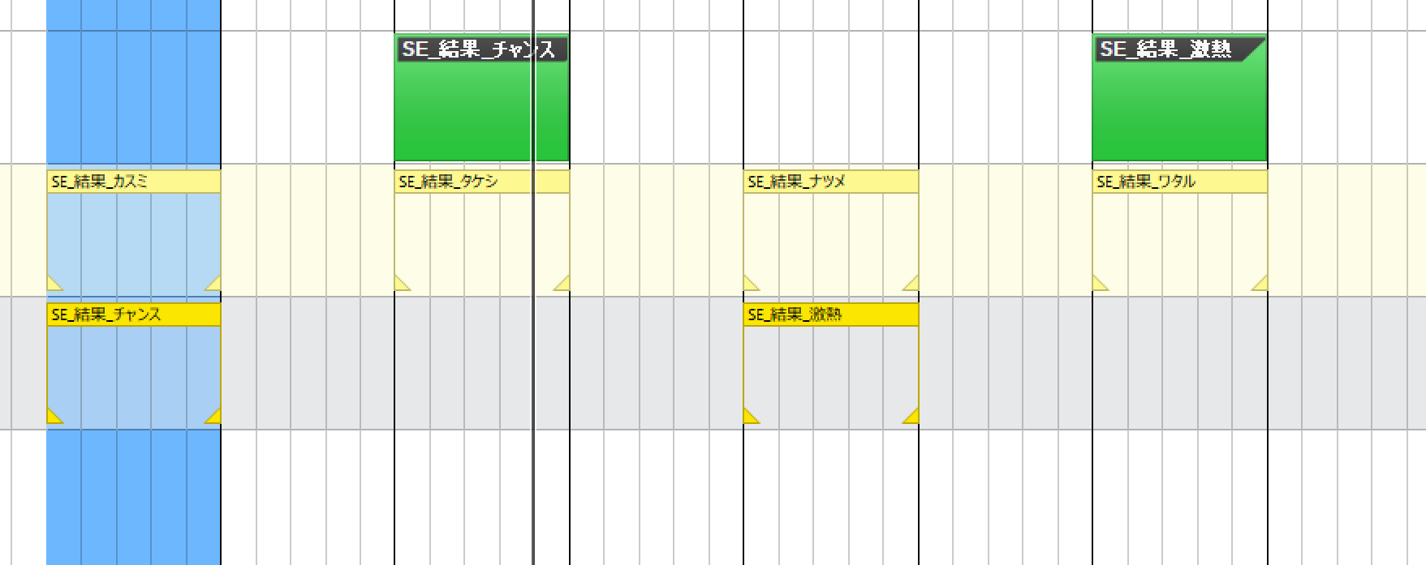
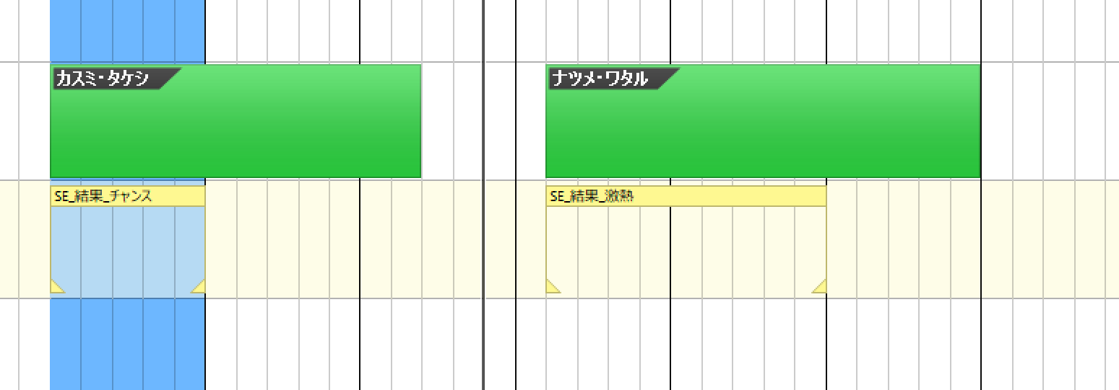

 |  |  |  |  | ※結果表示を共通化して、チャンスアップのSEのみでファイルを分割 |  |  |  |  |  |  |  |  |  |  |  |  |  |  |  |  |  |  |  | ※キャラごとに動きが違う音が必要なら、マーカーを分けて作成し、同じ信頼度であることがわかるような持ち方にする

